About
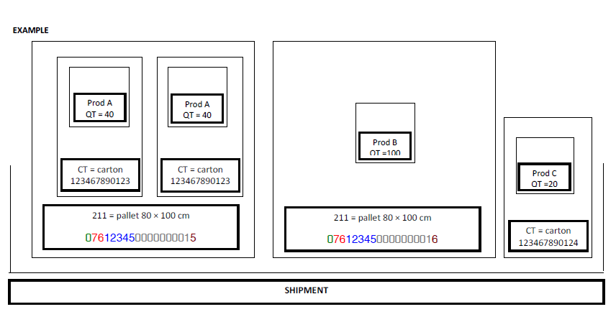
 | DE |  | EN
 | TecCom Inhaltsstandard für Lieferankündigung |  | TecCom Content for Despatch Advice

Geltungsbereich | Der TecCom XML Inhaltsstandard beschreibt den elektronischen Datenaustausch zwischen Unternehmen im Automotive Aftermarket. Er definiert die für den Austausch von elektronischen Rechnungen erforderlichen minimalen Inhaltsfelder für Kopf-, Positions- und ggf. Fuß-Daten, die aus Sicht der Empfänger und Service Provider durch die Ersteller zu liefern sind, damit eine weitgehend systemgestützte Verarbeitung ermöglicht wird. | Scope | The TecCom XML Content Standard describes the electronic data interchange between corporations in the automotive aftermarket. It defines the minimal contents fields, which are required for the exchange of electronic invoices for header, position level and if necessary also for footer data which have to be provided by the creator/sender towards the receivers and service providers, so that an automated and system supported processing is possible.
Fokus | Dieses Dokument beschreibt die Struktur und Inhalte. Außerdem enthält dieses Dokument auch Empfehlungen nach welchen Regeln die Inhalte auf der Lieferantenseite erzeugt und auf der Bestellerseite interpretiert werden können. Die Lieferankündigung wird vom Lieferanten sofort nach dem Warenausgang versendet um beim Empfänger den Wareneingang anzukündigen." | Main Focus | This document describes the structure and content of the DespatchAdvice. In addition, this document also gives recommendations according which rules the content on the supplier side shall be created and how it has to be identified on customer side. The despatch advice is sent by the supplier immediately after the goods were despatched by the supplier to announce the receipt at the recipient/customer.
Inhalt und Aufbau | Besonderheit in der Nachricht ist die Packstücksturktur. Allerdings wird seit 2013 die Schachtelung von Packstücken nicht mehr verwendet, da dies auf der Empfängerseite zu schwer zu implementieren war. Deshalb werden Packstücke flach untereinander dargestellt und die Hierarchie Stufe als FreeText angegeben. | Content and Structure | Characteristic in this message is the package structure (Packstückstruktur). However, since 2013, the nesting of packages is no longer used because it was too difficult to implement on the receiver's side. Therefore the package will be shown flat one below the other and the hierarchy level are defined as FreeText.
Standards | Um für den Empfänger eine gleichbleibende Datenqualität zu gewährleisten bildet TecCom seit 2009 zwei verschiedene Inhaltsstandards. Der Mindeststandard wird in der Folge Kernstandard genannt (Corestandard). Der erweiterte Standard beschreibt die Mindestanforderungen, damit der Datenempfänger automatisiert die Daten verarbeiten kann. Teilweise sind die Felder an bestimmte Bedingungen geknüpft. Die Felder, aus denen sich der Kernstandard zusammensetzt, sind in einer separaten Spalte aufgeführt. | Standards | Since 2009 TecCom has two different Contentstandards in order to guarantee the same data quality. The minimum standard is called the Corestandard, the expanded standard describes the minimum requirements needed for the data recipient to automatically process the data. Some sections are partly connected to certain conditions. The sections which contain the Corestandard are listed in a separate column.
Kern-Standard | Der TXML-Standard wird strukturell-technisch unterstützt, die Struktur entspricht TXML, Pflichtfelder werden erzeugt aber der Inhalt ist nicht zwingend eindeutig (können auch leer sein). Die Nachricht ist über den Verbund technisch übertragbar. Eine Weiterverarbeitbarkeit auf Empfängerseite ist nicht garantiert. | Core Standard | The TXML-Standard is structurally and technically supported, the structure corresponds to TXML, compulsory sections are generated but the content is not always explicitly clear (can also be left blank). The message is technically transferable via the alliance. The data processing on receiver side can not be guaranteed.
Erweiterter Standard | Der TXML-Standard wird darüber hinaus auch betriebswirtschaftlich unterstützt. | Extended Standard | The TXML-Standard is also supported due to economical reasons.
Klassifikation |  | Classification
M | Diese Pflichtfelder (Mussfelder/Mandatory = M) bilden den Kern des TecCom-Standards und sind Bestandteil jeder Nachricht. Sie sind bestimmt durch Branchenvorgaben und Standard-Prozessanforderungen auf Seite der Empfänger. | M | These Mandatory fields are the core of the TecCom-Standard and are part of every message. They are determined by industry guidelines and standard processing requirements of the recipients.
C | Diese Pflichtfelder bilden ebenfalls den Kern des TecCom-Standards und sind zu liefern, wenn die genannte Abhänigkeit (Condition = C) erfüllt ist. | C | These mandatory fields are also part of the TecCom-Standard core and have to be provided if the mentioned conditions are fullfilled.
O | Diese optionalen (O) Felder können in gewissen Fällen von Empfängern für eine regelbasierte Prozesssteuerung (manuell oder systemgestützt) verlangt werden. | O | In some cases these optional fields are requested by recipients to enable a regular-based processing (either manually or automatically).
Häufigkeit | Die Spalte Häufigkeit gibt an, wie oft ein Inhaltsfeld pro Nachricht bzw. pro Position auftreten kann. Der Buchstabe "n" ist ein Platzhalter für eine an dieser Stelle nicht genauer definierte Zahl, die auch grösser als 1 sein kann. | Frequency | The column "frequency" describes how often a content section or field may appear per message or per position. The letter "n" here is used as a parameter for an unspecified number which can be higher than 1.
1 | Feld oder Gliederungseinheit wird nur einmal pro Nachricht bzw. pro Position verwendet. | 1 | Field or structure unit that is only used once per message or position.
n | Feld oder Gliederungseinheit kann mehrmals pro Nachricht bzw. pro Position verwendet werden. | n | Field or structure unit can be used several times per message or position.
Status | verabschiedet durch Expertengruppe Datenqualität | Status | decided and agreed on by Expert group 'Data quality'
Verteiler | extern | Distribution | external
Kontakt | TecAlliance GmbH Steinheilstr. 10 85737 Ismaning Germany | Contact | TecAlliance GmbH Steinheilstr. 10 85737 Ismaning Germany

